Mẫu dữ liệu
bank_day (Ngày tiền về) | bank_time (Giờ ngân hàng) | gateway (Cổng TT) | ten_khach (Tên khách) | sdt (SĐT) | uid (UID khách) | goi_hoc (Gói học) | so_buoi_tuan (Số buổi/tuần) | pay_time (Thời điểm TT) | so_tien_vnd (Số tiền VND) | gmv_rmb (GMV RMB) | ty_gia (Tỷ giá) | payment_method (Hình thức TT) | lan_tt (Lần TT) | loai (Loại - nguồn) | ten_sale (Tên Sale) | team (Team) | note (Ghi chú) | note2 (Ghi chú 2) | crm_order_id (Mã đơn CRM)
06/06/2026 | 14:30 | PayOS | Nguyễn Văn A | 0912345678 | 123456789 | PalFish Kids 1 năm | 2/W | 05/06/2026 | 15,000,000 |  | 3,700 | QR | 1st | Quảng cáo | Trần Thị Lan | Inhouse 1 | Thanh toán qua MoMo |  | ORD-2026-001
06/06/2026 | 09:15 | VNPay | Lê Thị C | 0987654321 | 987654321 | PalFish Kids 6 tháng | 3/W | 06/06/2026 | 8,500,000 |  | 3,700 | Chuyển khoản | 1st | Giới thiệu | Phạm Văn D | Inhouse 2 | Khách cũ giới thiệu
07/06/2026 | 10:00 | PayOS | Nguyễn Văn A | 0912345678 | 123456789 | PalFish Kids 1 năm | 2/W | 05/06/2026 | 7,500,000 |  | 3,700 | QR | 2nd | Quảng cáo | Trần Thị Lan | Inhouse 1 | Đợt 2 - cùng đơn với dòng 1 |  | ORD-2026-001
05/06/2026 | 16:20 | Trực tiếp | Trần Văn E | 0909123456 | 555666777 | PalFish Adults 1 năm | 2/W | 05/06/2026 | 12,000,000 |  | 3,700 | Tiền mặt | 1st | Gia hạn | Nguyễn Thị F | HCM (Online) |  |  | ORD-2026-003

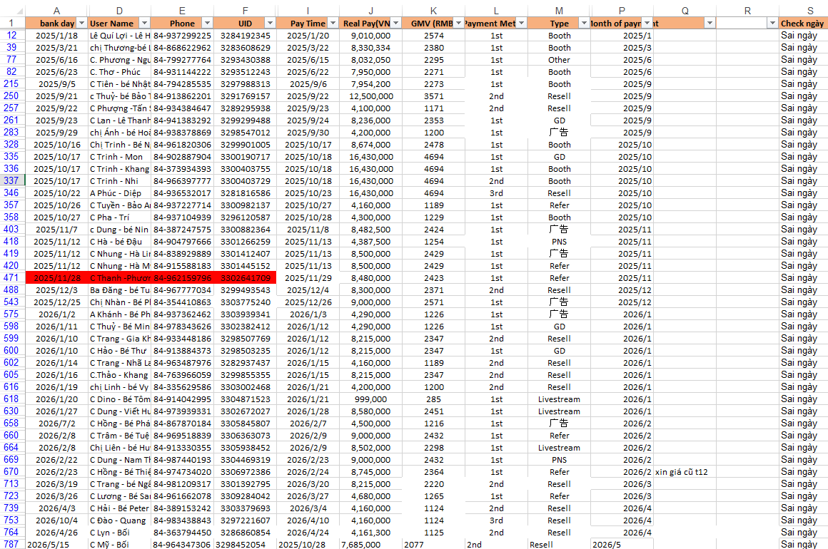
Ghi chú:
Nên giữ cột bank_day hay cột pay_time?
 | Có những trường hợp trên All File là bank day khác Pay Time

